상품제안서
5포트 PD 고속충전기 200W | 상품코드: S02239

 |  |  |  |  |  |  | 02-713-8555 | www.synergygift.co.kr
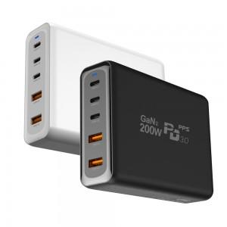 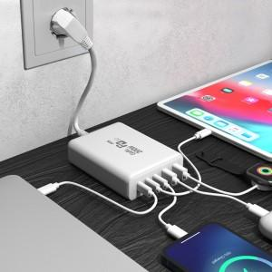 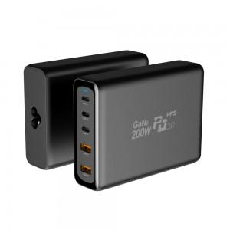

【상세/제작정보】 | PD정품칩셋 사용, LG제품도 ,맥북프로도 안전하게 충전OK

【인쇄/포장옵션】 | 레이저, 풀칼라 / 포장지포장

【공급단가】 | 수량 | 10~ | 50~ | 100~ | 300~ | 500~
*VAT별도 | 단가 | 100,000원 | 98,400원 | 96,000원 | 93,600원 | 92,000원

【상품 URL】 | https://www.synergygift.co.kr:443/src/goods_detail.php?gdno=16264

